工程售后
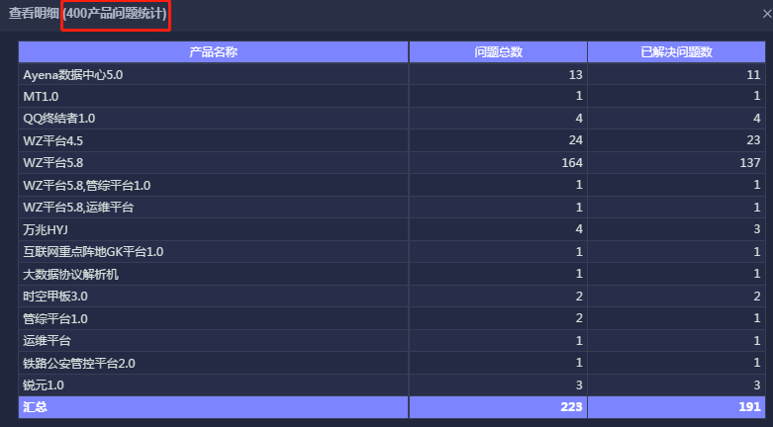
截止20190924凌晨2:00的数据
指标 | 结果 | 范围 | 核对位置（如无页面，将提供新老家园源表） | 核对人 | 核对结果
1.工程项目统计
总项目数 | 152 | 计划完成时间为当年 | 新系统-工程售后项目-工程项目管理
完工项目数 | 29 | 计划完成时间为当年，里程碑名称为完工 | 新系统-工程售后项目-工程项目管理-查看工程项目-里程碑列表
提前启动率 | 54% | 计划完成时间为当年，里程碑名称为项目启动，实际完成时间>计划完成时间的项目数/所有项目数 | 新系统-工程售后项目-工程项目管理-查看工程项目-里程碑列表
按时完成率 | 6.40% | 计划完成时间为当年，里程碑名称为完工，实际完成时间>计划完成时间的项目数/所有项目数 | 新系统-工程售后项目-工程项目管理-查看工程项目-里程碑列表
2.售后400
问题总数 | 1265 | 问题提出时间为当年 | 老系统-售后400管理-400管理中心
已解决问题数 | 1188 | 问题提出时间为当年，按期已解决+延期已解决 | 老系统-售后400管理-400管理中心
3.工程项目分布 |  | 计划完成时间为当年 | 新系统-工程售后项目-工程项目管理
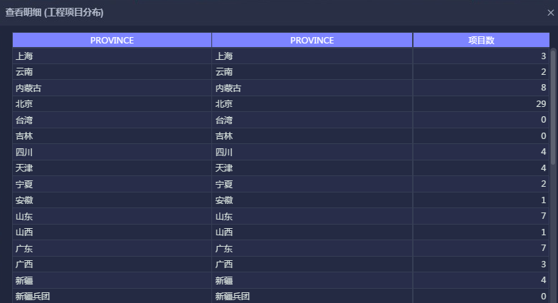
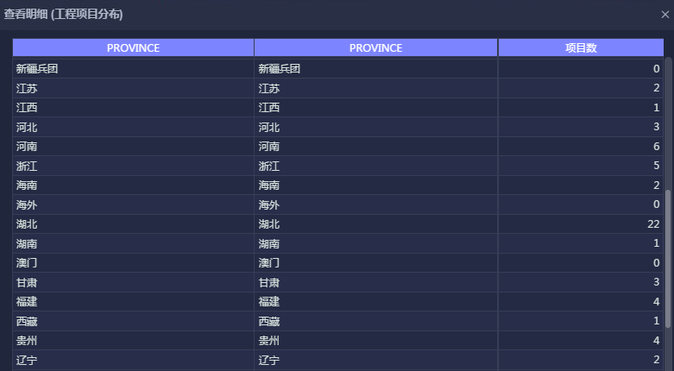



4.不同类型预算金额 |  | 计划完成时间为当年 | 新系统-工程售后项目-工程项目管理-查看工程项目-费用增补
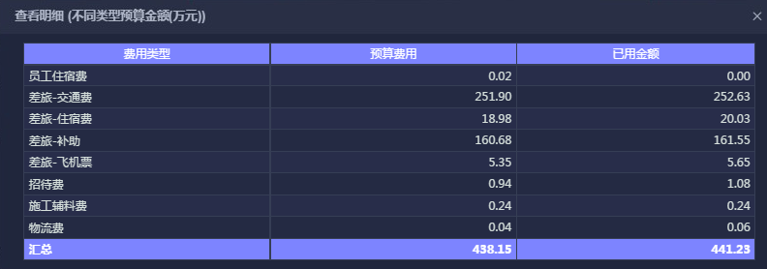

5.月人工时 |  | 日期为当年 | 新系统-工程售后项目-工程项目管理-查看工程项目-报工信息
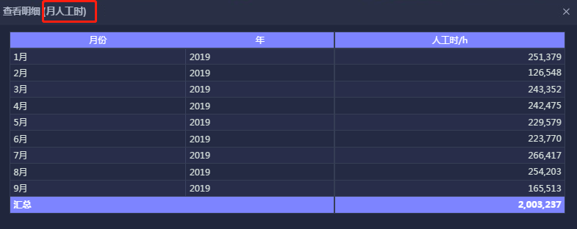

6.400产品问题统计 |  | 问题提出时间为当年 | 老系统-售后400管理-400管理中心

